Settings
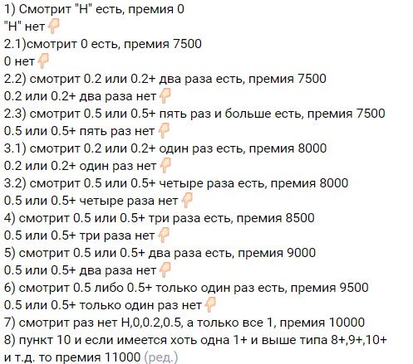
 | Кладовщик | Грузчик
пункт 10 и если имеется хоть одна 1+ и выше типа 8+,9+,10+ и т.д. то премия 11000 | 87400 | 70100 | Меняем только цифры!!!
смотрит раз нет Н,0,0.2,0.5, а только все 1, премия 10000 | 86400 | 69100
смотрит 0.5 либо 0.5+ только один раз есть, премия 9500 0.5 или 0.5+ только один раз нет👇🏻 | 85400 | 68100
смотрит 0.5 или 0.5+ два раза есть, премия 9000 0.5 или 0.5+ два раза нет👇🏻 | 84400 | 67100
смотрит 0.5 или 0.5+ три раза есть, премия 8500 0.5 или 0.5+ три раза нет👇🏻 | 83400 | 66100
3.1) смотрит 0.2 или 0.2+ один раз есть, премия 8000 0.2 или 0.2+ один раз нет👇🏻 3.2) смотрит 0.5 или 0.5+ четыре раза есть, премия 8000 0.5 или 0.5+ четыре раза нет👇🏻 | 82400 | 65100
2.2) смотрит 0.2 или 0.2+ два раза есть, премия 7500 0.2 или 0.2+ два раза нет👇🏻 2.3) смотрит 0.5 или 0.5+ пять раз и больше есть, премия 7500 0.5 или 0.5+ пять раз нет👇🏻 | 81400 | 64100

